Sheet1
int transform(int num, int row, int column, int identity,int target);
transform函数：不同的顺序排列矩阵间，通过坐标位置找到对应序号值 param num:形参num表示自身原矩阵中的一个序号值 param row:形参row表示矩阵行数 param column:形参column表示矩阵列数 param identity:形参identity表示原矩阵int值 param target:形参target表示目标矩阵int值 return:返回值是转换结果（即为原矩阵序列值num的位置对应到目标矩阵的序列值）
矩阵名称 | 图像 | int值 | 举例 |  |  |  | 矩阵名称 | 图像 | int值 | 举例
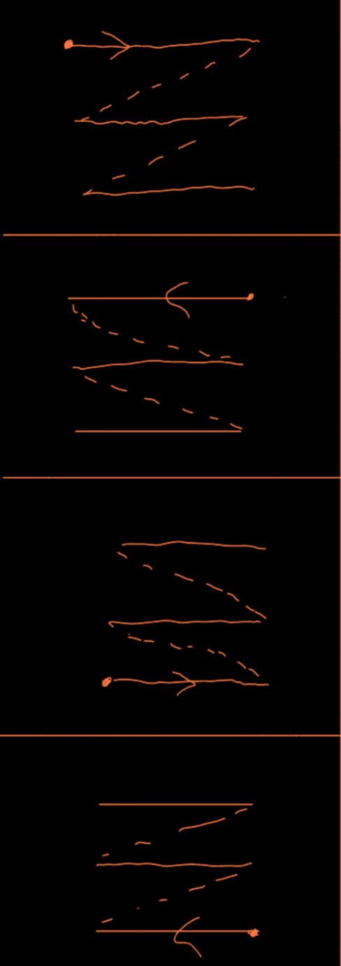
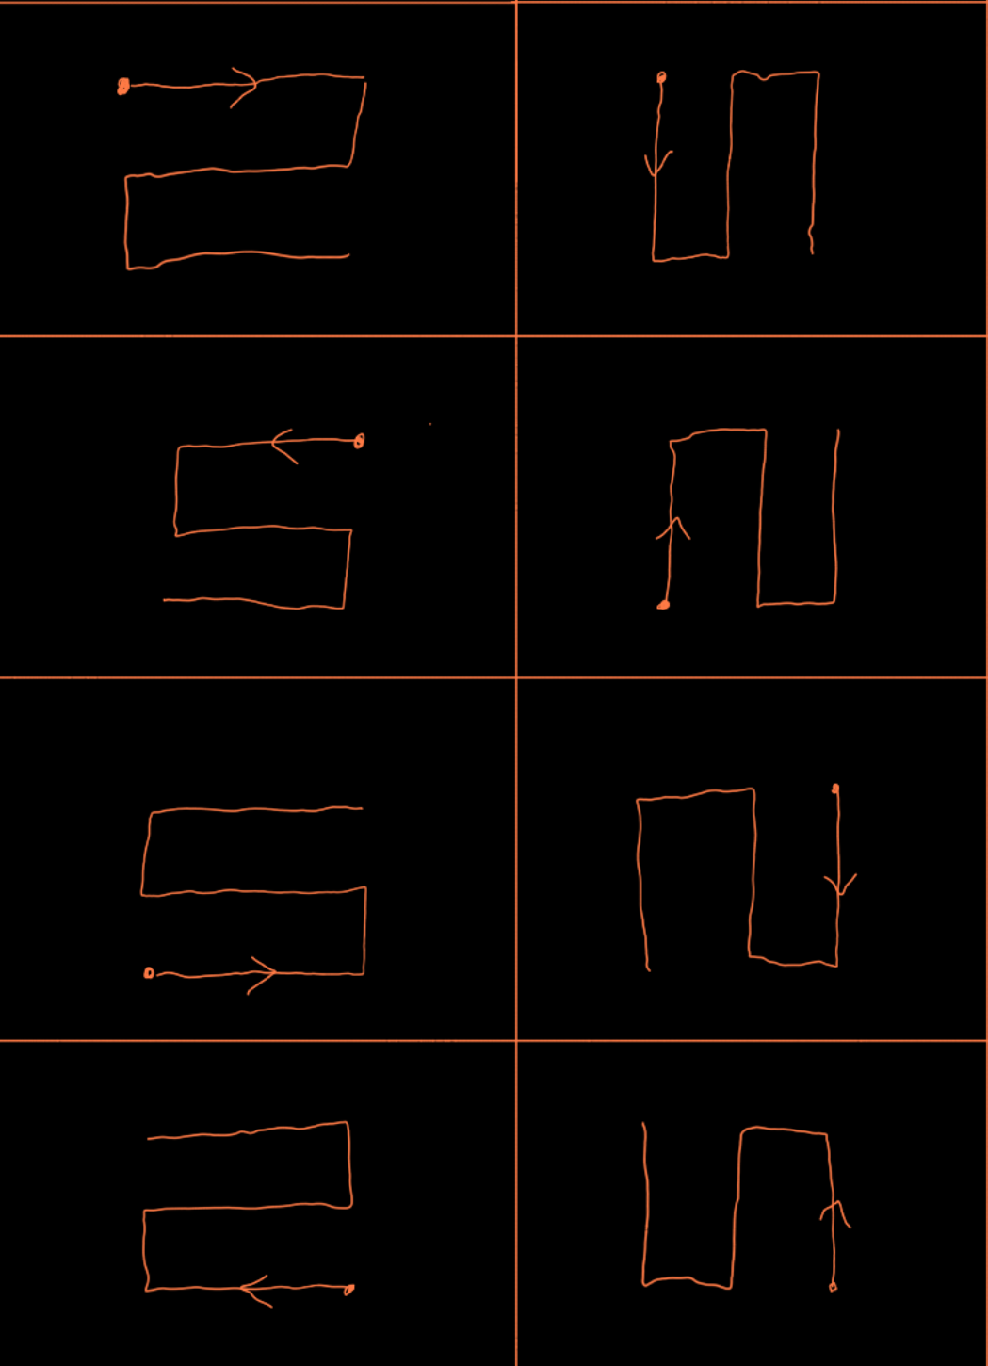
z1 |  | 0 | 1 | 2 | 3 | 4 | s1 |  | 4 | 1 | 2 | 3 | 4
 |  |  | 5 | 6 | 7 | 8 |  |  |  | 8 | 7 | 6 | 5
 |  |  | 9 | 10 | 11 | 12 |  |  |  | 9 | 10 | 11 | 12
z2 |  | 1 | 4 | 3 | 2 | 1 | s2 |  | 5 | 4 | 3 | 2 | 1
 |  |  | 8 | 7 | 6 | 5 |  |  |  | 5 | 6 | 7 | 8
 |  |  | 12 | 11 | 10 | 9 |  |  |  | 12 | 11 | 10 | 9
z3 |  | 2 | 9 | 10 | 11 | 12 | s3 |  | 6 | 9 | 10 | 11 | 12
 |  |  | 5 | 6 | 7 | 8 |  |  |  | 8 | 7 | 6 | 5
 |  |  | 1 | 2 | 3 | 4 |  |  |  | 1 | 2 | 3 | 4
z4 |  | 3 | 12 | 11 | 10 | 9 | s4 |  | 7 | 12 | 11 | 10 | 9
 |  |  | 8 | 7 | 6 | 5 |  |  |  | 5 | 6 | 7 | 8
 |  |  | 4 | 3 | 2 | 1 |  |  |  | 4 | 3 | 2 | 1
z5 |  | 8 | 1 | 4 | 7 | 10 | s5 |  | 12 | 1 | 6 | 7 | 12
 |  |  | 2 | 5 | 8 | 11 |  |  |  | 2 | 5 | 8 | 11
 |  |  | 3 | 6 | 9 | 12 |  |  |  | 3 | 4 | 9 | 10
z6 |  | 9 | 3 | 6 | 9 | 12 | s6 |  | 13 | 3 | 4 | 9 | 10
 |  |  | 2 | 5 | 8 | 11 |  |  |  | 2 | 5 | 8 | 11
 |  |  | 1 | 4 | 7 | 10 |  |  |  | 1 | 6 | 7 | 12
z7 |  | 10 | 10 | 7 | 4 | 1 | s7 |  | 14 | 12 | 7 | 6 | 1
 |  |  | 11 | 8 | 5 | 2 |  |  |  | 11 | 8 | 5 | 2
 |  |  | 12 | 9 | 6 | 3 |  |  |  | 10 | 9 | 4 | 3
z8 |  | 11 | 12 | 9 | 6 | 3 | s8 |  | 15 | 10 | 9 | 4 | 3
 |  |  | 11 | 8 | 5 | 2 |  |  |  | 11 | 8 | 5 | 2
 |  |  | 10 | 7 | 4 | 1 |  |  |  | 12 | 7 | 6 | 1

